Sheet2
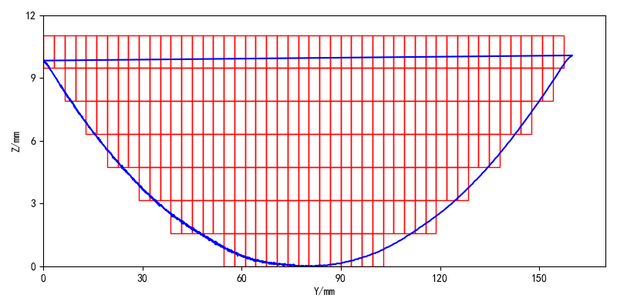
参数名称 | 变量 | 值 |  |  | 参数名称 | 变量 | 值 | 参数名称 | 变量 | 值
KUKA程序名称 | Program_Name | L7_160_10 |  |  | CCD相机 | GongYe_CCD | True | 扫描前移动距离X | Before_Scanning_Y | -200
熔覆时前移动距离X | Before_Deposition_X | 59.38 |  |  | 点温仪 | Dian_Temperature | True | 扫描前移动距离Y | Before_Scanning_Y | -15
熔覆时前移动距离Y | Before_Deposition_Y | 0 |  |  | 高速相机 | GaoSu_Camera | True | 扫描前移动距离Z | Before_Scanning_Z | 0
熔覆时前移动距离Z | Before_Deposition_Z | -10 |  |  | 激光轮廓仪 | Laser_LunKuo | True | 扫描前等待时间 | Wait_Before_Scanning | 55
光斑电压 | Laser_Spot | 0.3 |  |  |  |  |  | 扫描速度 | Scanning_Speed | 0.005
熔覆前保护气时间 | Protection_Gas_Before_Deposition | 10 |  |  |  |  |  | Y向扫描移动距离 | Scanning_Y_Distacne | -200
熔覆后保护气时间 | Protection_Gas_After_Deposition | 5 |  |  |  |  |  | 扫描后移动距离X | After_Scanning_X | 20
熔覆速度 | Deposition_Speed | 0.005 |  |  |  |  |  | 扫描后移动距离Y | After_Scanning_Y | 30
粉桶选择 | Choose_Powder | 2 |  |  |  |  |  | 扫描后移动距离Z | After_Scanning_Z | 40
粉桶转速 | Powder_Delivery_Speed | 0.075
激光功率 | Laser_Power | 0.625
层总数 | Layer_Sum | 7
道次数 | Pass_Number | -
道次长度 | Pass_Distance | 30
偏移距离 | Offset_Distance | 3
熔覆后移动距离X | After_Deposition_X | -
熔覆后移动距离Y | After_Deposition_Y | 0
熔覆后移动距离Z | After_Deposition_Z | 1.58
层间停留时间 | Wait_ between_Layers | 120

平均道次宽度(mm) | 3.21
平均熔覆层厚(mm) | 1.58

层数 | Y坐标 | 道数 | X_min | Y_min | X_max | Y_max
1 | 0.79 | 15 | 56.18 | 0.79 | 101.12 | 0.79
2 | 2.37 | 25 | 40.12 | 2.37 | 117.16 | 2.37
3 | 3.95 | 31 | 30.5 | 3.95 | 126.8 | 3.95
4 | 5.53 | 37 | 20.86 | 5.53 | 136.42 | 5.53
5 | 7.11 | 42 | 14.44 | 7.11 | 146.05 | 7.11
6 | 8.69 | 46 | 8.02 | 8.69 | 152.48 | 8.69
7 | 10.27 | 49 | 1.6 | 10.27 | 155.68 | 10.27

